Sheet1
附件2：宽仁名中医馆新增中式家具采购清单及技术要求
序号 | 采购内容 | 规格（W*D*H)mm | 图片 | 技术要求 | 暂估数量 | 单价限价 （元） | 单项报价（元） | 总价 （元）
1 | 办公桌 | 1800*800*750 |  | 1、框架优质白蜡木实木 2、芯板采用环保E0级多层实木板贴白蜡木皮，供货前需提供第三方检测机构出具的满足技术要求的“多层实木板”检验（检测）报告复印件佐证，须符合GB 18580-2017标准，甲醛释放量≤0.05mg/m³，燃烧性能检验符合GB 8624-2012《建筑材料及制品燃烧性能分级》标准B1（C）级（平板状建筑材料）要求，燃烧增长速率指数（W/S）≤250，60S内焰尖高度（mm）≤100，60S无燃烧滴落物引燃滤纸现象。 3、结构：榫卯工艺；采用燕尾紧固件等链接，稳固安全；须符合GB/T1927.9-2021《无疵小试样木材物理力学性质试验方法第9部分:抗弯强度测定》、GB/T35607-2024 《绿色产品评价 家具》、GB∕T 38467-2020《家具用改性木材技术条件》标准，内容至少包含：宽度湿胀率≤2.0%，体积湿胀率＜8%，宽度干缩率≤3.0%，体积干缩率＜8%，木材抗弯强度≥115MPa，可接触的实木部件中五氯苯酚未检出，寄生曲霉、光孢短柄帚霉，防霉菌等级0级。 4、饰面：半开放半封闭；环保净味油漆，三底两面。供货前需提供第三方检测机构出具的满足技术要求的“水性漆或（水性油漆）”合格检验（检测）报告复印件佐证,须符合GB 18581-2020《木器涂料中有害物质限量》标准，内容至少包含：VOC含量 ≤15g/L，甲醛含量≤15mg/kg，苯系物总和含量[限苯、甲苯、二甲苯(含乙苯)]未检出，总铅(Pb)含量、镉(Cd)含量、铬(Cr)含量，汞(Hg)含量检测均判定合格。 5、需根据使用需求出具所有产品单体图、产品结构图、产品线框图（其中包含（正视图、左视图、俯视图），不符合视为无效响应。 | 2 | 3210
2 | 主椅 | 620*520*950 |  | 1、框架优质白蜡木实木 2、芯板采用环保E0级多层实木板贴白蜡木皮，符合GB 18580-2017标准，甲醛释放量≤0.05mg/m³，燃烧性能检验符合GB 8624-2012《建筑材料及制品燃烧性能分级》标准B1（C）级（平板状建筑材料）要求，燃烧增长速率指数（W/S）≤250，60S内焰尖高度（mm）≤100，60S无燃烧滴落物引燃滤纸现象。 3、结构：榫卯工艺。 4、饰面：半开放半封闭；环保净味油漆，三底两面。须符合GB 18581-2020《木器涂料中有害物质限量》标准，内容至少包含：VOC含量 ≤15g/L，甲醛含量≤15mg/kg，苯系物总和含量[限苯、甲苯、二甲苯(含乙苯)]未检出，总铅(Pb)含量、镉(Cd)含量、铬(Cr)含量，汞(Hg)含量检测均判定合格。 | 2 | 754
3 | 凳子 | 600*400*500 |  | 1、框架优质白蜡木、芯板采用实木多层板； 2、结构：榫卯工艺； 3、饰面：半开放半封闭，环保净味油漆，三底两面。 4、软包：采用优质西皮，无疤痕、皱折及异味，颜色均匀，回位伸缩性强；符合QB/T4712-2014及GB/T 16799-2018标准要求，耐磨性（50000次）为1级，甲醛未检出（检出限20mg/kg)。 5、海绵：高密度阻燃橡塑海绵，供货前需提供第三方检测机构出具的满足技术要求的“橡塑海绵”检验（检测）报告复印件佐证，燃烧性能检验符合GB 8624-2012《建筑材料及制品燃烧性能分级》标准B1级（电器、家具制品用泡沫塑料）要求，单位面积热释放速率峰值（kW/㎡）≤25，垂直燃烧检验合格，平均燃烧时间（S)≤15，平均燃烧高度（mm）≤110。 | 4 | 900
4 | 圆凳 | 43*30 | 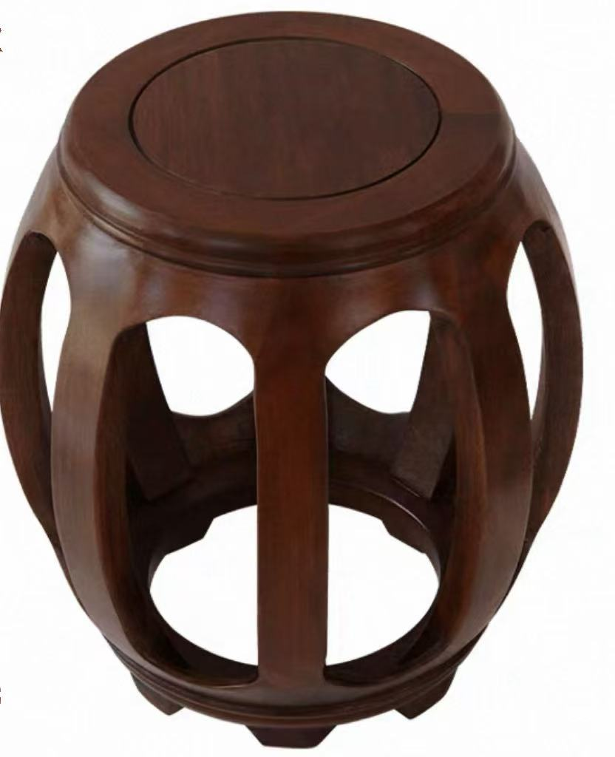 | 1、框架优质白蜡木实木 2、芯板采用环保E0级多层实木板贴白蜡木皮，供货前需提供第三方检测机构出具的满足技术要求的“多层实木板”检验（检测）报告复印件佐证，须符合GB 18580-2017标准，甲醛释放量≤0.05mg/m³，燃烧性能检验符合GB 8624-2012《建筑材料及制品燃烧性能分级》标准B1（C）级（平板状建筑材料）要求，燃烧增长速率指数（W/S）≤250，60S内焰尖高度（mm）≤100，60S无燃烧滴落物引燃滤纸现象。 3、结构：稳固安全；须符合GB/T1927.9-2021《无疵小试样木材物理力学性质试验方法第9部分:抗弯强度测定》、GB/T35607-2024 《绿色产品评价 家具》、GB∕T 38467-2020《家具用改性木材技术条件》标准，内容至少包含：宽度湿胀率≤2.0%，体积湿胀率＜8%，宽度干缩率≤3.0%，体积干缩率＜8%，木材抗弯强度≥115MPa，可接触的实木部件中五氯苯酚未检出，寄生曲霉、光孢短柄帚霉，防霉菌等级0级。 4、饰面：半开放半封闭；环保净味油漆，三底两面。供货前需提供第三方检测机构出具的满足技术要求的“水性漆或（水性油漆）”合格检验（检测）报告复印件佐证,须符合GB 18581-2020《木器涂料中有害物质限量》标准，内容至少包含：VOC含量 ≤15g/L，甲醛含量≤15mg/kg，苯系物总和含量[限苯、甲苯、二甲苯(含乙苯)]未检出，总铅(Pb)含量、镉(Cd)含量、铬(Cr)含量，汞(Hg)含量检测均判定合格。 | 3 | 750
5 | 等候椅 | 580*480*880 | 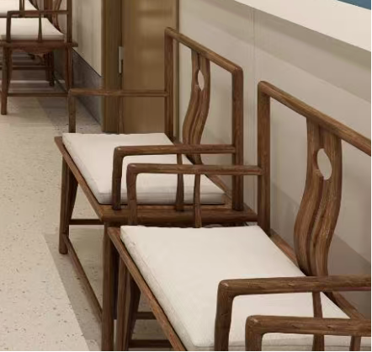 | 1、框架优质白蜡木实木 2、芯板采用环保E0级多层实木板贴白蜡木皮，符合GB 18580-2017标准，甲醛释放量≤0.05mg/m³，燃烧性能检验符合GB 8624-2012《建筑材料及制品燃烧性能分级》标准B1（C）级（平板状建筑材料）要求，燃烧增长速率指数（W/S）≤250，60S内焰尖高度（mm）≤100，60S无燃烧滴落物引燃滤纸现象。 3、结构：榫卯工艺。 4、饰面：半开放半封闭；环保净味油漆，三底两面。须符合GB 18581-2020《木器涂料中有害物质限量》标准，内容至少包含：VOC含量 ≤15g/L，甲醛含量≤15mg/kg，苯系物总和含量[限苯、甲苯、二甲苯(含乙苯)]未检出，总铅(Pb)含量、镉(Cd)含量、铬(Cr)含量，汞(Hg)含量检测均判定合格。 | 10 | 900
6 | 电动沙发 | 800*800*1010 | 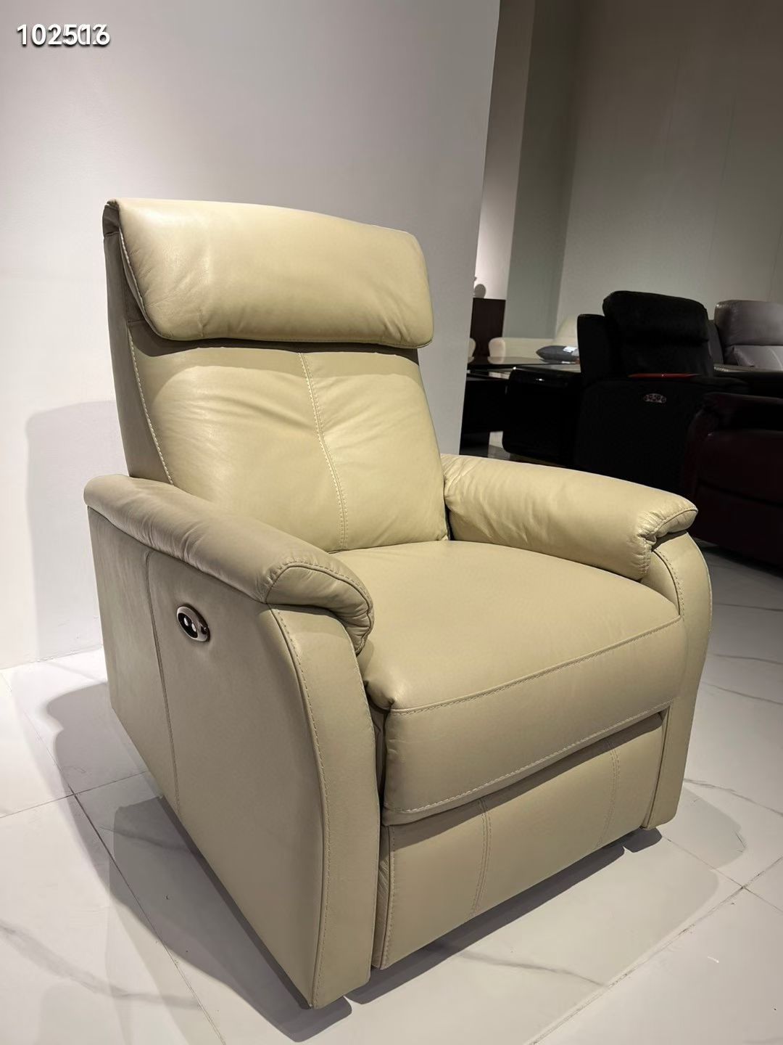 | 1.基材及框架：进口优质木材，具有硬度高，密度大，承受力强，选材无结疤，腐朽等现象。 2.海绵：高密度回弹聚胺脂海绵，软硬适中，坐感舒适，符合人体工程学原理。 3.弹簧：优质蛇形弹簧，弹性好、不变形、强度高，符合GB/T3325-2017金属家具通用技术条件。 五金配件：钢质螺帽、螺丝。整体家具-握钉力和含水率等主要指标均符合国标，饰面缝制齐整，外观平整，结构稳固。 4.电动调节功能按：，带腿部调节、靠背调节，最大调节角度为160度 功能沙发椅（可摇，可躺，可旋转） 质保期：8年 5.饰面：选用优质头层牛皮,经液态浸色及防潮、防污等工艺处理,皮面更加柔软舒适,光泽持久性。颜色可选。 | 4 | 3800
合计（元） |  |  |  |  |  |  |  | 0

